Sayfa1
 | FORM NO : LAB.FRM.31 / 06.03.2015 / Rev. 0
 | BİRİM : SERTİFİKASYON |  |  | SAYFA NO:1

SICAKLIK DAYANIM TESTİ RAPORU

Tarih | 2015-04-04
Rapor Kodu | 040415.PVCAFS.HEAVY.01
Ürün | PVCAFS HEAVY GREY
Çap | Ø127 mm
Boy | 1 m
Test Sonucu
Süre(dk) | Giriş Sıcaklığı (˚C) | Çıkış Sıcaklığı (˚C) | Fotoğraf No. | Değerlendirme
0 | - | - | 1 | Numune giriş sıcaklığı 80 dereceye ayarlanarak 4 saat boyunca test edildi. Her saat başı numune fotoğraflandı. Deney sonunda numunede yırtılma, açılma gözlemlenmemiştir.
60 | 80 | 67 | 2
120 | 79 | 63 | 3
180 | 81 | 63 | 4
240 | 81 | 64 | 5

FOTOĞRAFLAR

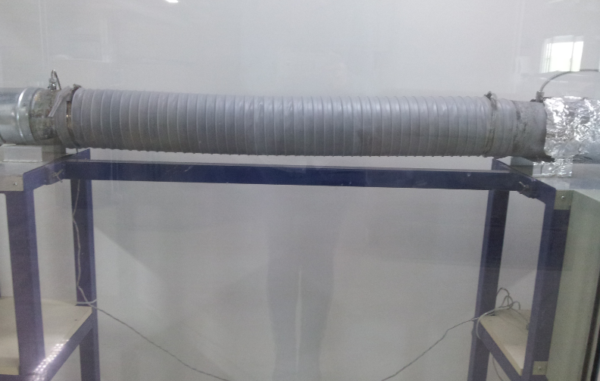
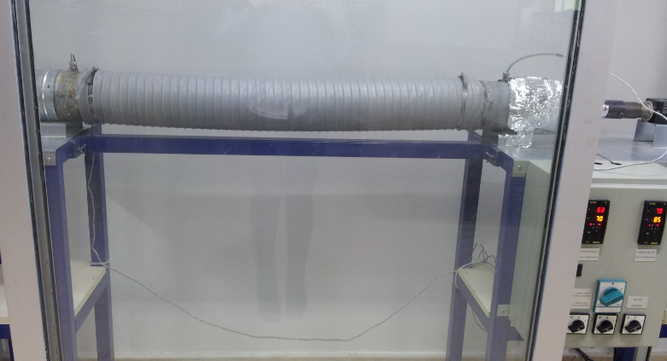

1

1
2

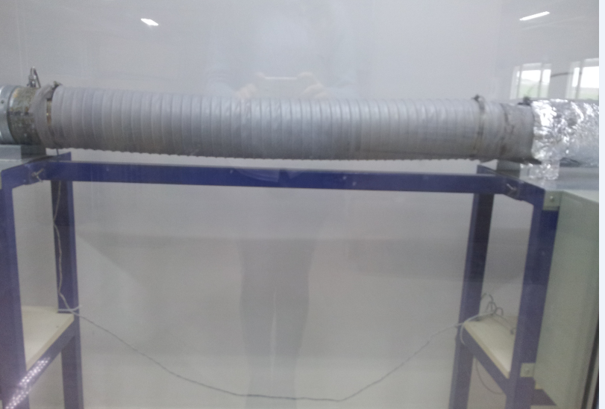
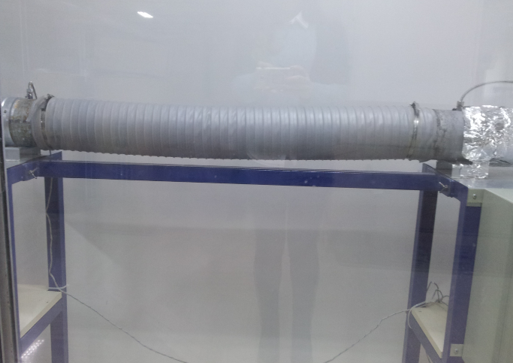

3
4

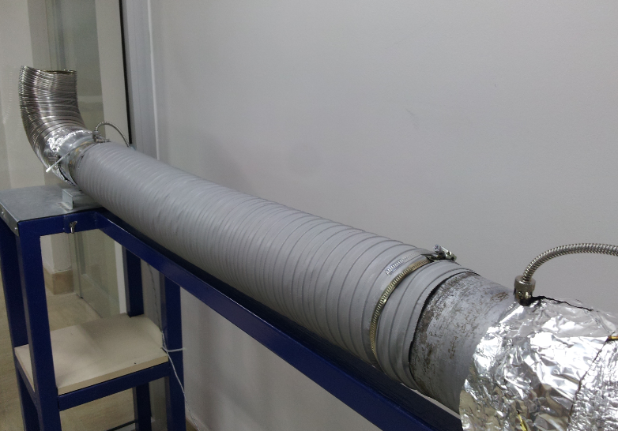

5

